Sheet1
问题 |  |  |  |  |  |  | 备注
1 |  | 文档 | 这是改动的哪里？小程序改动和添加了哪些文件请列出来。后台代码改了哪些文件和数据库请列出来。 |  |  |  | wxapp内 app.json 改动 pages下 添加 uploadsimg 文件 pages/order/pay/index.js 并在同一目录下 添加 utils 文件夹 D:\web\ewei_shopv2\addons\ewei_shopv2\template\web_v3\goods\tab\basic.html D:\web\ewei_shopv2\addons\ewei_shopv2\core\web\goods\post.php D:\web\ewei_shopv2\addons\ewei_shopv2\plugin\app\core\mobile\order\index.phpims_ewei_shop_goods表内 新增 isupload size 字段 添加 ims_ewei_shop_goods_size表
4 |  | bug | 收银台的页面返回后，再点击上传会重复提交，同一张照片会上传两次。不应该上传两次 |  |  |  | 已修复 | 客户支付成功后，点击上一步，再点上传就会出现卡死状态。 | 已修复 将手动跳转到首页
5 |  | bug | 上传照片时，没有上传等待提示，尤其上传需要的时间比较长时，客户以为是死机了。一般照片大小是1-10M/张。平均100张/客户。 |  |  |  | 已修复 | 目前没有等待提示，只是有数个提示一闪而过，客户不清除是正在上传还是已经上传完成。加一个进度条，或上传进度；上传成功或失败都需要提示客户 | 需要再次修改
6 |  | 功能 | 选择“2”张后，该照片上传时应该上传2次； |  |  |  | 已完成 | 目前是选择2张后存放在特定文件夹，应该客户选择“2”张后，该照片应该上传2次。选择“3”后上传3次。（后台管理员从后台下载照片后直接发到冲印服务器，每张照片冲印一张，每天多的的时候数万张照片，管理员没精力去把冲印多张的复制粘贴。） | 需要再次修改
7 |  | bug | 直接点击“购买”，编辑照片时，显示0寸，照片比例不对 | 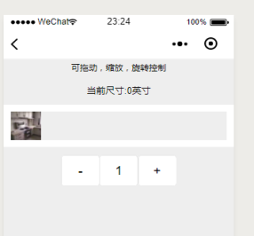 |  |  | 已修复
8 |  | 功能 | 目前正常商品可以上传照片，但砍价、周期后、团购、积分商城商品不能上传照片 应该能上传 |  |  |  | 已忽略
11 |  | bug | 用户旋转购买数量后，程序限制数量和购买数量不一致；点击“+”“-”改变数量没问题，但是直接手输入数字的不行； |  |  |  | 1.已修复 2.源代码本身问题，与图片上传无关
12 |  | 功能 | 客户购买商品点击“上传图片”后，目前是跳到上传照片管理界面。应该直接跳到选择照片界面。（这样客户可以少点一步） |  |  |  | 已修复
13 |  | bug | 上传照片管理界面，点击某一照片后弹出照片大小不正确； |  |  |  | 已修复； | 目前：2-3秒后会自动改变大小；同下问题16； | 我这边现在跟后台对不上，我能看到的图片尺寸全出问题了，没法更改
15 |  |  | 上传的文件转成jpg格式，或者保持原格式。目前是都转成了png（工厂冲印设备只能支持jpg格式） |  |  |  | 已修复； |  | 已修复
16 |  | bug | 目前：点击照片打开编辑页面后，编辑框在2-3秒后大小会变，而且图片相对与编辑框的位置也会变。 | 图1 | 图2 |  | 已修复； |  | 我这边现在跟后台对不上，我能看到的图片尺寸全出问题了，没法更改
17 |  | bug | 照片裁剪后的照片大小不对，图17.1为测试用图，选择6寸商品上传图片，如图17.2。裁剪后再次打开编辑如图17.3。上传到oss的实际图片是17.4。 程序没有按照客户选择的尺寸比例正确裁剪。完整的尺寸比例参考如图17.5 | 图17.1 | 图17.2 | 图17.3 | 已修复；图17.4 | 图17.5 | 我这边现在跟后台对不上，我能看到的图片尺寸全出问题了，没法更改
18 |  |  | 关于留白和裁剪； 用图18.1作为测试用例 图18.2属于是留白（图像内容全部打印在相纸上，没有图像的区域留白，图像居中不需要调整位置） 图18.3属于裁剪（相纸全部打印出图像，多余的图像裁剪掉，可以调整裁剪位置，该图只能左右调整移动，可以移动的方向跟图像长高比例有关） 客户可以选择留白也可以选择裁剪； | 图18.1 | 图18.2 | 图18.3 | 已修复； |  | 我这边现在跟后台对不上，我能看到的图片尺寸全出问题了，没法更改
19
22 | 2018-12-10 |  | 客户选择照片后没有支付，退出程序或微信；再次进入时保留原来选择的照片
23 | 2018-12-10 |  | 后台编辑商品信息时，尺寸会变成默认0；应该是上次商品设置的尺寸；
24 | 2018-12-10 | 图片编辑 | 客户选择旋转后如图24.1，再点击“留白”如图24.2；图片会恢复旋转之前的方向；应该按照旋转后的方向留白操作 |  |  | 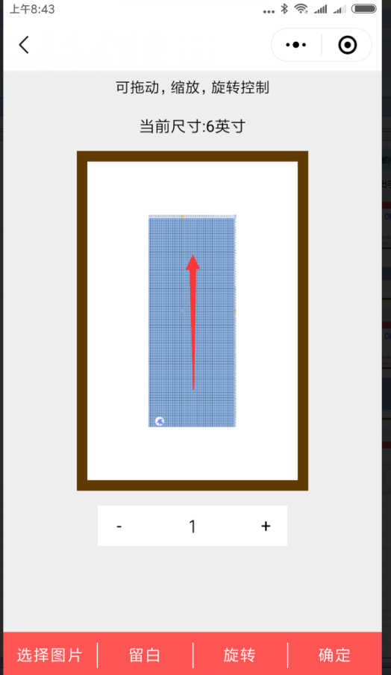 | 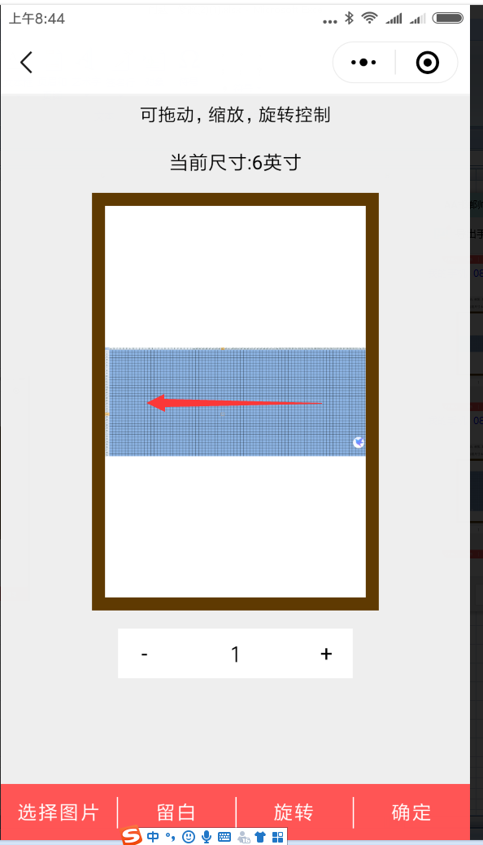
25 | 2018-12-10 | 图片编辑 | 裁剪没有按钮：在留白的边上增加“裁剪”按钮 | 已修复；
26 | 2018-12-10 | 图片上传 | 上传后路径名称不能有特殊字符“:” | 已修复；
27 | 2018-12-10 | 图片上传 | 图片上传失败后：提示客户上传失败，并显示原因，（文件大小超过限制，让其联系客服），然后返回上传页面； 目前是支付成功后再上传照片。 应该是上传成功后才继续支付流程；
28 | 2018-12-10 | 图片上传 | 如果客户第一次登录系统没有输入地址；客户点击上传图片，系统会提示“未输入地址”，但是直接跳到上传页面了， 应该在提示“未输入地址”后返回修改地址页面；
29 | 2018-12-10 | 图片上传 | 选好图片后，点击“上传照片”，提示选择多了，实际没多选。过会再点就没事了；
32 | 2018-12-12 | 程序首页 | 打开小程序时，获得授权，不授权无法进入程序；
33 | 2018-12-12 | 后台；规格 | 如果有规格项：编码前两位是"Se"的商品需要上传图片；否则不需要上传； 规格项：“编码”格式为：“Se-比例-套餐张数-最小”，如：Se-1:2.3-1-30。 代表： 改尺寸的图片比例是1:2； 每件商品可以上传1张照片 照片最低像素是30K 小于30K提示不能选择上传； 完整的获得这三个参数后，说明该商品是一个需要传图片的商品，否则该商品是不需要传照片的普通商品 如果获得的比例=0 那么该商品只能上传图片不能编辑。 | 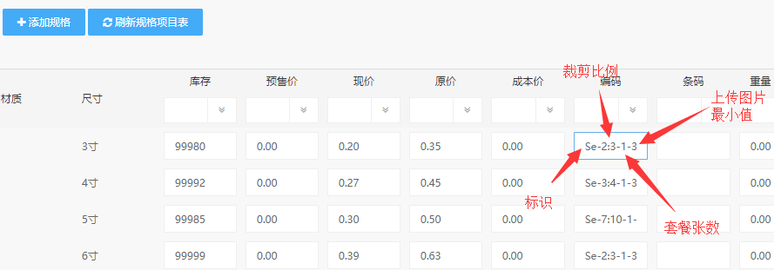
35 | 2018-12-12 | 小程序；上传图片 | 获得该商品的规格编码如：se-1:1.2-1-30 如果套餐张数是1,根据客户选择的照片数量，自动设置商品数量以及相应的总价格； 如果套餐张数>1,不自动改变商品数量；客户只能选择固定张数的照片(商品数量*套餐张数) | 例如：如果客户选择的 商品数量：2， 规格是：3寸； 比例：1:1.5 套餐张数：10张； 最低像素30K； 那么该客户只能上传20张照片，裁剪比例是1:1.5，只能选择30K以上的照片；
36 |  |  |  | 例如：如果客户选择的 套餐张数：1张； 那么客户可以上传任意张照片，上传时提示客户是否确定上传N张照片。 客户不同意->返回重新选择， 客户同意->商品数量自动改为N;并更新价格；（注意是否影响满额包邮)；
37 |  | 小程序；上传图片 | 目前客户在图片编辑界面修改图片数量； 改为：在图片浏览界面修改数量； | 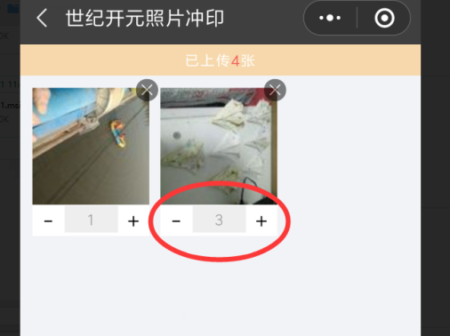
 |  | 上传图片 | 上传时提示客户等待，显示进度条或完成进度； 成功后继续支付流程 失败后提示失败原因并返回上传页面；
 |  | 上传图片 | 上传服务器的文件夹名：日期+商品名+单号+微信名称 改为：日期+商品名+规格+单号+微信名
 |  | 小程序；上传图片 | 订单号生成：日期+五位数数字递增
 |  | 小程序；上传图片 | 合并订单
 |  | 小程序；上传图片 | 图片浏览界面，按钮：选照片，结算；
 |  | 小程序；上传图片 | 付款时，不符合包邮条件时，提示客户；询问客户是否返回添加照片
 |  |  | 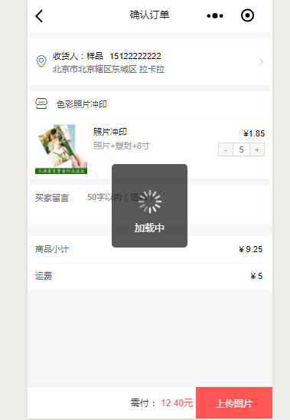 修改商品数量时，反应很慢；跟现在的代码有关系吗？

